度数分布
ATK
50 | 0 | 0 | 0 | 0 | 0
75 | 0 | 0 | 0 | 0 | 0
100 | 4 | 2 | 4 | 0 | 0
125 | 0 | 4 | 5 | 3 | 1
150 | 4 | 17 | 17 | 27 | 26
175 | 15 | 27 | 16 | 34 | 35
200 | 27 | 47 | 47 | 36 | 43
225 | 32 | 26 | 49 | 31 | 25
250 | 34 | 23 | 17 | 26 | 22
275 | 11 | 2 | 2 | 2 | 2
DEF
300 | 13 | 3 | 1 | 0 | 3
325 | 10 | 4 | 1 | 0 | 2
350 | 7 | 3 | 0 | 0 | 0
375 | 2 | 1 | 0 | 0 | 0
 | 159 | 160 | 160 | 160 | 160

AGL

MGC

SPR

転生時のアイテム収集
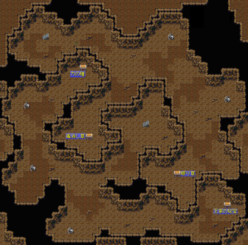
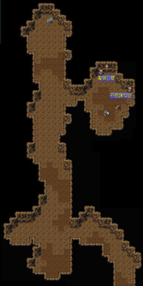
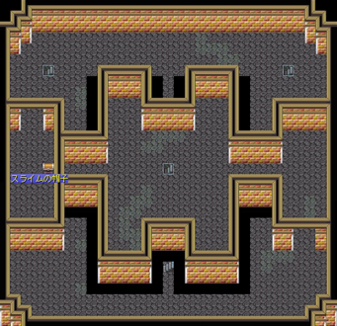

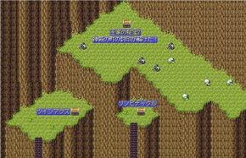



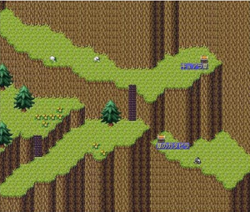
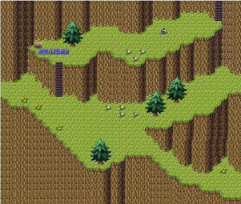

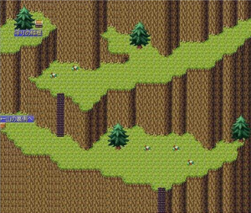

不思議の森

スライムの牙
精霊の冠
ヘラクレス大兜
玄武の甲羅
冥界の衣
雪の女王の衣
闇鳥のマント
幻獣の毛皮
ドラゴンシールド
メガファのヒレ

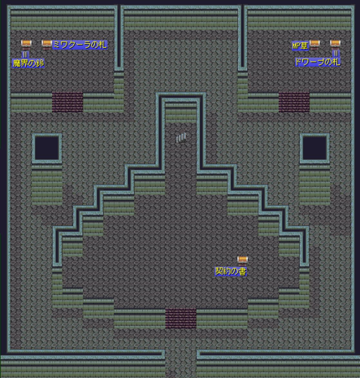
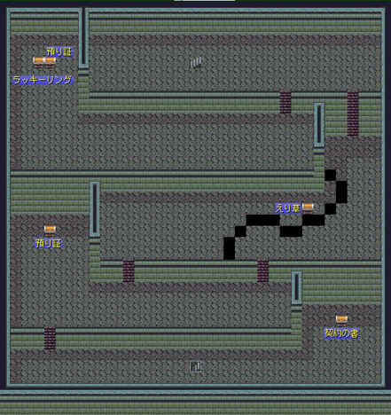

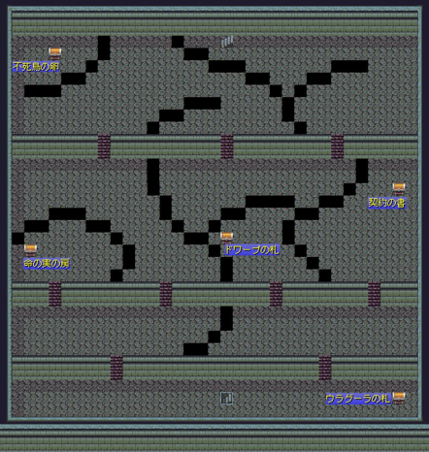
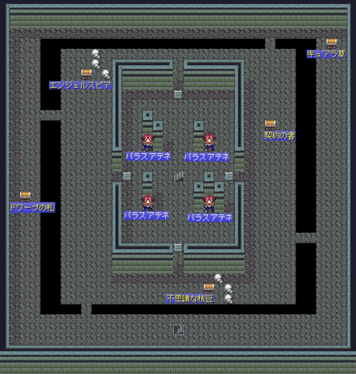

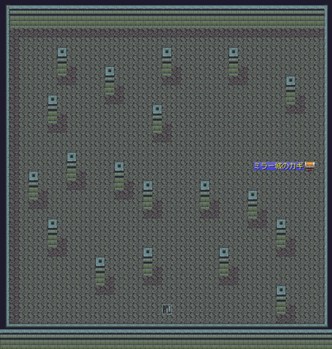

不思議の洞窟
悪魔の武器
悪魔の首飾り
悪魔の衣
目玉の武器
不思議な眼鏡
目玉の衣
目玉の盾
惑わしの剣
水でっぽう
くらげの帽子
不思議な石

